Hoja1
 |  |  |  |  |  |  | Nombre del producto | Mi credencial
 |  |  |  |  |  |  | Descripción del Producto | Carnet unilibrista electrónico, carnet que identifica a las personas de la organización
 |  |  |  |  |  |  | Integrantes | Cristian Torres, Juan Ruiz, Omar Peña
 |  |  |  |  |  |  | Tipos de usuario | ESTUDIANTE, DOCENTE, SEGURIDAD, ADMINISTRATIVO, EGRESADO, EGRESADO NO GRADUADO, VISITANTE, INIVTADO, ADMISIONES Y REGISTRO, SISTEMA, ADMINISTRADOR

Casos de uso | ID | Tipo de Usuario | Necesidad | Descripción del Requisito | Prioridad | Observaciones
CU-10 | RU-01 | Administrador | Registro de datos | El administrador hará un pre-registro (con fecha de inicio y fin) con un cargue de archivos planos CSV con los datos del usuario (Numero de documento, correo, programa academico y rol). | Alta
CU-01 | RU-02 | sistema |  | El sistema hará una verificación entre el pre-registro y el usuario creado. | Alta | Sistema
CU-01 | RU-03 | Comunidad Universitaria |  | Se permitirá el cargue de foto tipo carnet de cada usuario | Alta
CU-01 | RU-04 | sistema |  | El sistema deberá permitir que los estudiantes, docentes, egresados y administrativos se registren con la informacion: documento de identidad, y se les pedira el Correo Institucional y una contraseña para completar el registro | Alta
CU-02 | RU-05 | Sistema | Información Visible | El sistema asignará un QR único para cada usuario independiente del carnet físico. | Alta
CU-03 | RU-06 | sistema | Escaneo de QR | El sistema permitirá el escaneo de QR mediante la camara de celular | Alta | Sistema
CU-03 | RU-07 | Escaneador |  | Este rol podrá escanear los QR para validación, adaptando la información mostrada según el perfil del usuario (Seguridad, bienestar o Biblioteca). | Alta | Sistema
CU-03 | RU-07.1 | Biblioteca (Escaneo) |  | Al escanear, la interfaz mostrará si el usuario tiene prestamos activos de material de estudio | Media | Sistema
CU-03 | RU-07.2 | Seguridad (Escaneo) |  | Al escanear desde el rol de seguridad, se abrirá la interfáz de marcar entrada o salidad de la institución. | Alta | Sistema
CU-03 | RU-07.3 | Bienestar (Escaneo) |  | El personal de bienestar al escanear el QR podrá ver en su interfáz si el usuario tiene prestamos activos de material deportivo. | Media | Sistema
CU-03 | RU-08 | Sistema |  | El sistema detectará el perfil del escaneador; si es Biblioteca o bienestar mostrará préstamos de material; si es Seguridad, mostrará registro de accesos. | Alta | Sistema
CU-02 | RU-09 | Comunidad Universitaria | Configuraciones | El sistema deberá permitir al usuario visualizar en la interfaz principal: Nombre completo, código institucional, programa académico, QR, fotografía, estado del carnet (activo, inactivo y vencido) y fecha de vencimiento. | Alta
CU-03 | RU-10 | sistema |  | El sistema hará una solicitud a la api correspondiente especificada para el sistema de biblioteca, el de TI, y el de bienestar para hacer la solicitud a la base de datos. | Media | sistema
CU-06 | RU-11 | Comunidad Universitaria |  | El sistema deberá permitir a los usuarios restablecer su contraseña mediante el envío de un enlace al correo institucional registrado. | Media
CU-08 | RU-12 | administrador |  | El sistema deberá permitir a los administradores desactivar un carnet de forma manual en caso de retiro del usuario. | Media
CU-03 | RU-13 | sistema | Historial de entrada/salida | El sistemá guardará la hora, le fecha, tipo y numero de documento para las entradas y salidas durante el día. | Baja | Sistema
CU-09 | RU-14 | administrador |  | Los administradores podrán consultar el historial de accesos y salida a la universidad realizados por cada usuario. | Baja
CU-04 | RU-15 | Generador de carnet | Carnet temporal | Los docentes, personal administrativo y personal de seguridad podrán crear carnets temporales ligados a su carnet personal. | Alta | 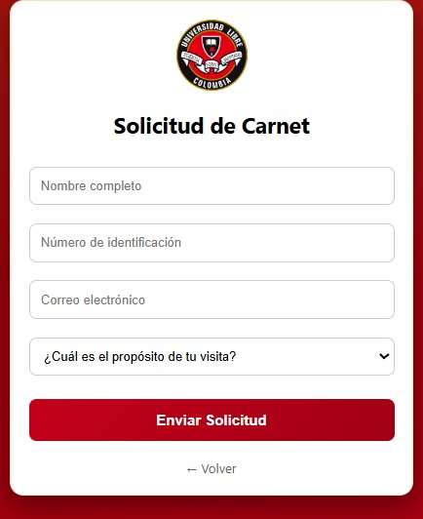
CU-04 | RU-16 | Sistema |  | Los carnet temporales registrarán fecha de creación, de expiración y QR. | Alta
CU-04, CU-07 | RU-17 | Externos |  | El carnet temporal será visible en fromato JPG | Media
CU-04, CU-07 | RU-18 | Seguridad |  | El personal de seguridad creará carnets temporales para los visitantes. | Alta
CU-04, CU-5 | RU-19 | Escaneador |  | Docentes, administrativos y seguridad podrán ingresar datos solicitados a los usuarios externos (nombre completo, número de documento y motivo de la visita) | Media
CU-12 | RU-20 | Egresados no Graduados | EgrEsados no graduados | Los egresados no graduados harán la solicitud a admisiones para diligenciar su carnet. | Media | 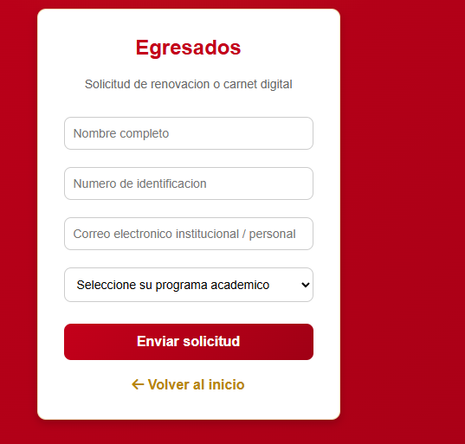
CU-12 | RU-21 | Admisiones y registros |  | La oficina de admisiones y registros aprobará los carnets de los egresados no graduados. | Media
CU-12 | RU-22 | sistema |  | El sistema enviará a través del correo la notificación de aprobación o rechazo de la solicitud de su carnet a los egresados no graduados. | Media
CU-12 | RU-23 | Sistema |  | El sistema deberá enviar notificaciones push up (o al correo) al usuario egresado no graduado cuando su carnet esté a 5 días de vencerse. | Baja
CU-11 | RU-24 | Administrador | Permisos | El administrador podrá asignar, modificar y revocar los permisos de los usuarios | media

